Web制作ヒアリングシート (2)
ITはじめるパック
【Web制作】ヒアリングシート
下記項目に必要情報をご記入いただき、必要な書類と合わせて
弊社までFAXもしくはメールにてご返信をお願い致します。
１/６
 |  |  |  |  |  |  |  | 年 | 月 | 日

 |  |  |  |  |  | 会社名
 |  |  |  |  |  | ご担当者様
 |  |  |  |  |  | ご連絡先(TEL)
 |  |  |  |  |  | ご連絡先(Mail)
 |  |  |  |  |  |  | ※社印可能
 | ■店舗案内ページ |  |  |  | サンプル：http://www.j-carnet-sample.com/店舗案内/

 | ※文面や画像に関して、無記入や返信がない場合は、弊社で用意した規定の文面や画像を掲載いたします。
 | （１）【会社情報】
 | 会社名（屋号）
 | 所在地 |  | 〒
 | 営業時間
 | 定休日
 | TEL |  |  |  |  | FAX
 | メールアドレス
 | 設立年月日 |  | 西暦 年 月 日 |  |  | 資本金 |  |  |  | 円
 | 役職名・代表者
 | 事業概要 |  | □整備 □鈑金 □中古車販売 □新車販売 □損害保険代理 □SS □その他（ ）
お問合せフォーム用
記載がない場合は 作成したメールアドレスになります。
 | メールアドレス
 | 予約電話番号
 | 電話受付時間
 | 支 店 1 | 支店名
 |  | 支店所在地 | 〒
記載がない項目は ホームページ上から削除されます。
 |  | TEL |  |  |  | FAX

 | （２）【 会社沿革 】

記載がない場合は ホームページ上から会社沿革の項目が削除されます。
 | 例：平成19年11月 日本カーネット株式会社 設立 平成29年11月 創業10周年記念セレモニー開催・・・等

 | （３）【 主要取引先 】

記載がない場合は ホームページ上から主要取引先の項目が削除されます。
 | 例：ホンダプリモ東京西、ネッツトヨタ多摩、本田技研工業株式会社 オリックス自動車株式会社、JU東京オークション・・等

 | （６）【その他】
 | サイト全体カラー

 |  |  | カラーコードまたは色のイメージ ※1色のみ

ITはじめるパック
【Web制作】ヒアリングシート
下記項目に必要情報をご記入いただき、必要な書類と合わせて
弊社までFAXもしくはメールにてご返信をお願い致します。
２/６
 |  |  |  |  |  |  |  | 年 | 月 | 日

 |  |  |  |  |  | 会社名
 |  |  |  |  |  | ご担当者様
 |  |  |  |  |  | ご連絡先(TEL)
 |  |  |  |  |  | ご連絡先(Mail)
 |  |  |  |  |  |  | ※社印可能
 | ■TOPページ（１） |  |  |  | サンプル：http://www.j-carnet-sample.com/

 |  | サンプルページから「文字」「画像」を変更できます。色はイメージカラーを1色設定できます（規定：ピンク）
 |  | 変更する場所を以下の画像に直接書き込んでください。書き込みがない場合はサンプルページと
 |  | 同じ内容になります。画像は画像ファイル名を記載してください。左上の会社名はロゴ画像に対応可能です。
 |  | 不要な内容は「×」してください。削除します。 |  |  |  |  | ※画像は大きいサイズのまま送信お願いします。
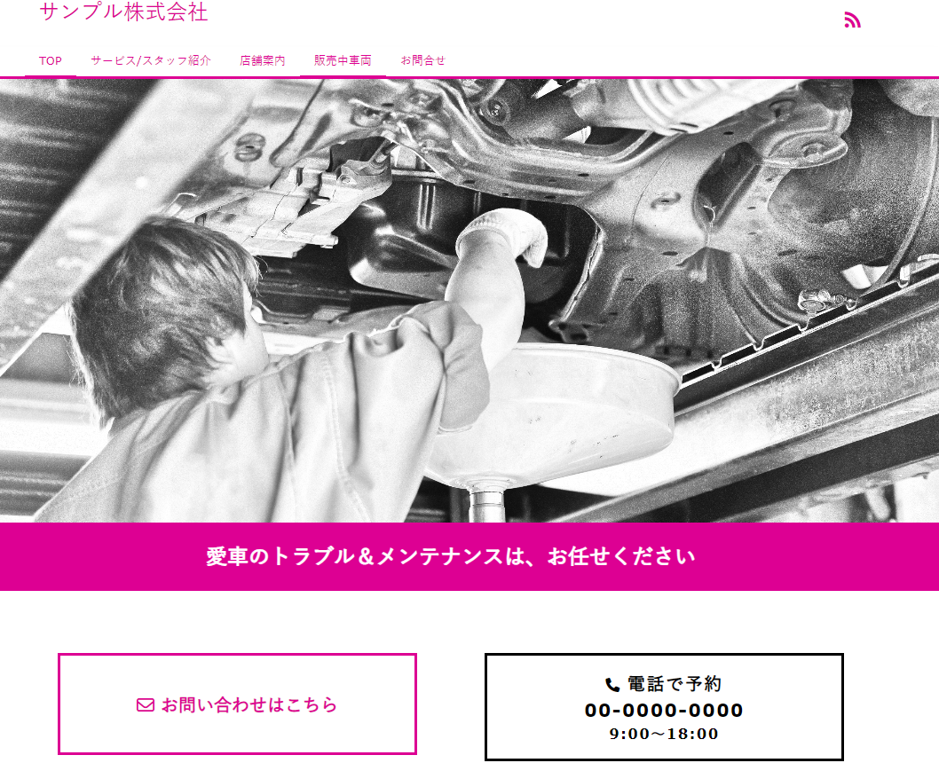
グーネット等外部の在庫ページURL：
 |  |  |  |  |  |  | 小さいサイズの画像はぼやけてしまいます。

ITはじめるパック
【Web制作】ヒアリングシート
下記項目に必要情報をご記入いただき、必要な書類と合わせて
弊社までFAXもしくはメールにてご返信をお願い致します。
３/６
 |  |  |  |  |  |  |  | 年 | 月 | 日

 |  |  |  |  |  | 会社名
 |  |  |  |  |  | ご担当者様
 |  |  |  |  |  | ご連絡先(TEL)
 |  |  |  |  |  | ご連絡先(Mail)
 |  |  |  |  |  |  | ※社印可能
 | ■TOPページ（２） |  |  |  | サンプル：http://www.j-carnet-sample.com/
 |  | サンプルページから「文字」「画像」を変更できます。
 |  | 変更する場所を以下の画像に直接書き込んでください。書き込みがない場合はサンプルページと
 |  | 同じ内容になります。画像は画像ファイル名を記載してください。 |  |  |  |  | ※画像は大きいサイズのまま送信お願いします。
 |  | 不要な内容は「×」してください。削除します。 |  |  |  |  | 小さいサイズの画像はぼやけてしまいます。
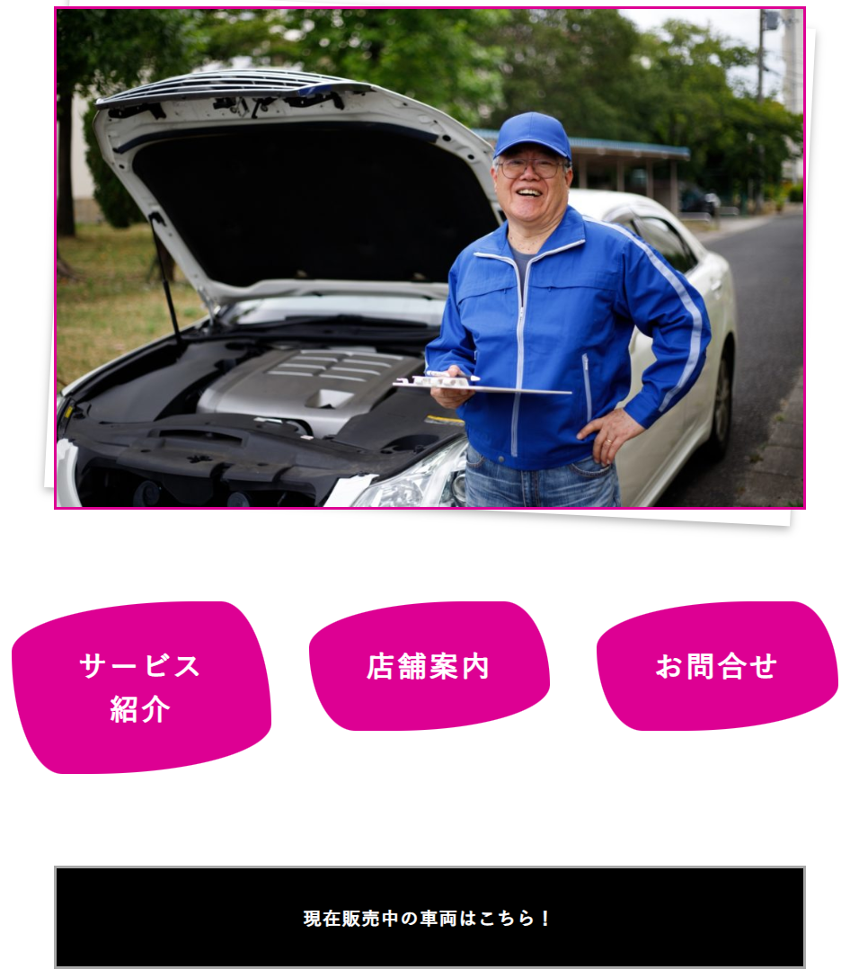

 |  | ↑URL：※グーネット等。複数可能↑

ITはじめるパック
【Web制作】ヒアリングシート
下記項目に必要情報をご記入いただき、必要な書類と合わせて
弊社までFAXもしくはメールにてご返信をお願い致します。
３/６
 |  |  |  |  |  |  |  | 年 | 月 | 日

 |  |  |  |  |  | 会社名
 |  |  |  |  |  | ご担当者様
 |  |  |  |  |  | ご連絡先(TEL)
 |  |  |  |  |  | ご連絡先(Mail)
 |  |  |  |  |  |  | ※社印可能
 | ■サービス紹介 |  |  |  | サンプル：http://www.j-carnet-sample.com/サービス紹介/
 |  | サンプルページから「文字」「画像」を変更できます。
 |  | 変更する場所を以下の画像に直接書き込んでください。書き込みがない場合はサンプルページと
 |  | 同じ内容になります。画像は画像ファイル名を記載してください。4個以上も可能です。
 |  | 不要な内容は「×」してください。削除します。
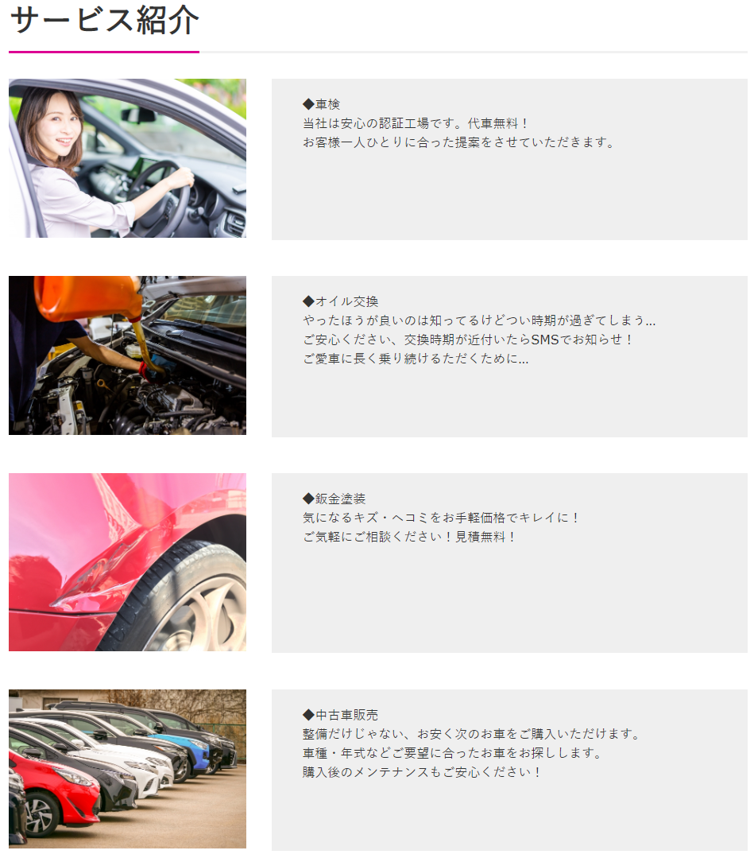

ITはじめるパック
【Web制作】ヒアリングシート
下記項目に必要情報をご記入いただき、必要な書類と合わせて
弊社までFAXもしくはメールにてご返信をお願い致します。
４/６
 |  |  |  |  |  |  |  | 年 | 月 | 日

 |  |  |  |  |  | 会社名
 |  |  |  |  |  | ご担当者様
 |  |  |  |  |  | ご連絡先(TEL)
 |  |  |  |  |  | ご連絡先(Mail)
 |  |  |  |  |  |  | ※社印可能
 | ■スタッフ紹介 |  |  |  | サンプル：http://www.j-carnet-sample.com/サービス紹介/
 |  | サンプルページから「文字」「画像」を変更できます。
 |  | 変更する場所を以下の画像に直接書き込んでください。書き込みがない場合はスタッフ紹介の項目は
 |  | 削除されます。画像は画像ファイル名を記載してください。3人以上も可能です。
 |  | 不要な内容は「×」してください。削除します。
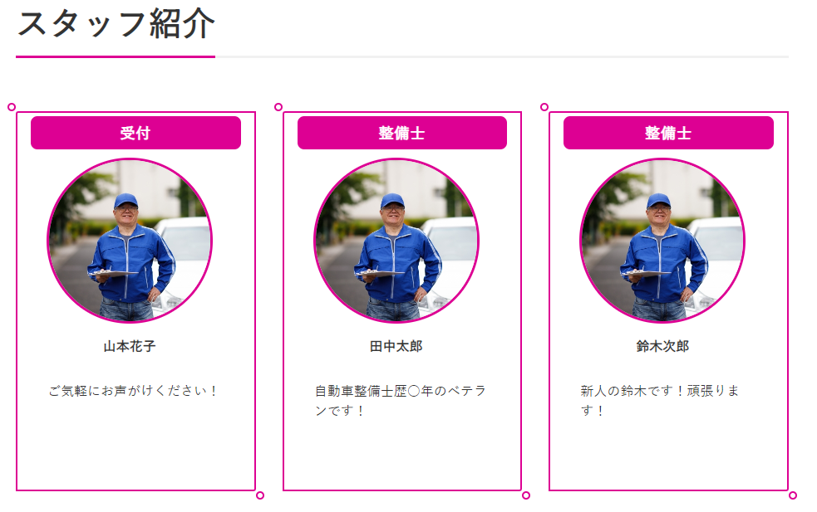

☆ ご不明な点は 0280-23-3277 までご連絡お願いします。
 | （平日9：00～12：00 13：00～18：00）
 | ※お電話の際はITはじめるパックの件とお伝えくださいますようお願い申し上げます。

ITはじめるパック
【Web制作】ヒアリングシート
下記項目に必要情報をご記入いただき、必要な書類と合わせて
弊社までFAXもしくはメールにてご返信をお願い致します。
５/６
 |  |  |  |  |  |  |  | 年 | 月 | 日

 |  |  |  |  |  | 会社名
 |  |  |  |  |  | ご担当者様
 |  |  |  |  |  | ご連絡先(TEL)
 |  |  |  |  |  | ご連絡先(Mail)
 |  |  |  |  |  |  | ※社印可能
 | ■お問合せ |  |  |  | サンプル：http://www.j-carnet-sample.com/お問合せ/
 |  | サンプルページから「お問い合わせ項目」を変更できます。
 |  | 変更する場所を以下の画像に直接書き込んでください。書き込みがない場合はサンプルページと
 |  | 同じ内容になります。
 |  | 不要な内容は「×」してください。削除します。
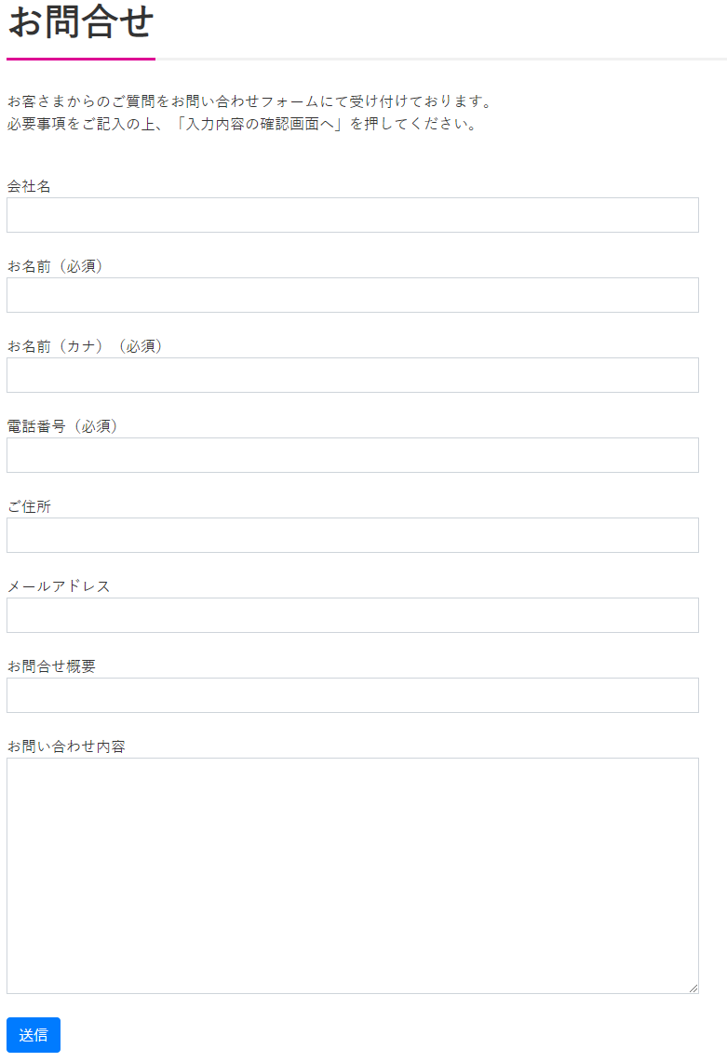

ITはじめるパック
【Web制作】ヒアリングシート
下記項目に必要情報をご記入いただき、必要な書類と合わせて
弊社までFAXもしくはメールにてご返信をお願い致します。
６/６
 |  |  |  |  |  |  |  | 年 | 月 | 日

 |  |  |  |  |  | 会社名
 |  |  |  |  |  | ご担当者様
 |  |  |  |  |  | ご連絡先(TEL)
 |  |  |  |  |  | ご連絡先(Mail)
 |  |  |  |  |  |  | ※社印可能
 | ■ファビコン |  |  |  | サンプル：http://www.j-carnet-sample.com/お問合せ/
 |  | ブラウザのタブに表示する画像を設定できます。
 |  | 画像のファイル名を記載ください。正方形での設定になるため、長方形の画像をいただいた場合は正方形に
 |  | 修正されます。（少し大きめの画像ですときれいに表示されます ※512 × 512ピクセル以上）
 |  | 不要な内容は「×」してください。削除します。

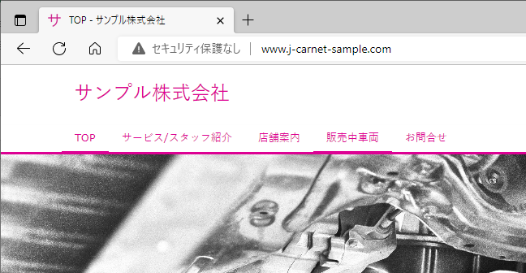

 | 返信FAX番号 |  |  | 03-6734-6389
 | メールアドレス |  |  | jcn_call@j-carnet.co.jp
☆ ご不明な点は 0280-23-3277 までご連絡お願いします。
（平日9：00～12：00 13：00～18：00）※お電話の際はITはじめるパックの件とお伝えくださいますようお願い申し上げます。

